１
 | Ⅰ 中学校および義務教育学校卒業者の進路状況 |  |  |  |  |  |  |  | 対象…中学校102校 (国立1、公立96、私立5) 義務教育学校2校 (公立2)

【１表】 年度別卒業者の内訳 |  |  |  |  |  |  |  |  |  |  | （上段 人、下段 ％）
 | 卒業 年月 | 卒業者 総数 | 高等学校 等進学者 ＊ | 専修学校 (高等課程) 進学者 | 専修学校 (一般課程) 等入学者 | 公共職業 能力開発 施設等 入学者＊＊ | 就職者 ＊＊＊ | その他 | Ａ～Ｄ のうち 就職者 | 高校等進学率

 |  | （Ａ～Ｆ） | Ａ | Ｂ | Ｃ | Ｄ | Ｅ | Ｆ | （再掲） | 県 | 全国
 | H30.3 | 14,299 | 14,168 | 8 | 3 | 9 | 21 | 90 | 6 | 99.1 | 98.8
 |  | 100.0 | 99.1 | 0.1 | 0.0 | 0.1 | 0.1 | 0.6 | 0.0
 | H31.3 | 14,007 | 13,902 | 9 | 1 | 2 | 27 | 66 | 0 | 99.3 | 98.8
 |  | 100.0 | 99.3 | 0.1 | 0.0 | 0.0 | 0.2 | 0.5 | 0.0
 | R2.3 | 13,753 | 13,633 | 6 | 0 | 2 | 11 | 101 | 1 | 99.1 | 98.8
 |  | 100.0 | 99.1 | 0.0 | 0.0 | 0.0 | 0.1 | 0.7 | 0.0
 | R3.3 | 13,297 | 13,191 | 10 | 8 | 0 | 12 | 76 | 0 | 99.2 | 98.9
 |  | 100.0 | 99.2 | 0.1 | 0.1 | 0.0 | 0.1 | 0.6 | 0.0
 | R4.3 | 13,781 | 13,656 | 11 | 4 | 3 | 11 | 96 | 1 | 99.1 | 98.8
 |  | 100.0 | 99.1 | 0.1 | 0.0 | 0.0 | 0.1 | 0.7 | 0.0
 | R5.3 | 13,710 | 13,581 | 14 | 1 | 1 | 19 | 94 | 0 | 99.1 | 98.7
 |  | 100.0 | 99.1 | 0.1 | 0.0 | 0.0 | 0.1 | 0.7 | 0.0
 | R6.3 | 13,794 | 13,655 | 4 | 5 | 4 | 10 | 116 | 0 | 99.0
 |  | 100.0 | 99.0 | 0.0 | 0.0 | 0.0 | 0.1 | 0.8 | 0.0
 | 男子 | 7,059 | 6,973 | 0 | 3 | 4 | 9 | 70 | 0 | 98.8
 |  | 100.0 | 98.8 | 0.0 | 0.0 | 0.1 | 0.1 | 1.0 | 0.0
 | 女子 | 6,735 | 6,682 | 4 | 2 | 0 | 1 | 46 | 0 | 99.2
 |  | 100.0 | 99.2 | 0.1 | 0.0 | 0.0 | 0.0 | 0.7 | 0.0
 |  |  |  | ＊ ＊＊ ＊＊＊ | 高等学校等とは、高等学校、特別支援学校（高等部）、高等専門学校です。 公共職業能力開発施設等とは、職業訓練を行うために設置された施設です。 就職者とは、自営業主等、無期雇用労働者、有期雇用労働者のうち雇用契約期間が１年以上かつフルタイム勤務相当の者をいいます。
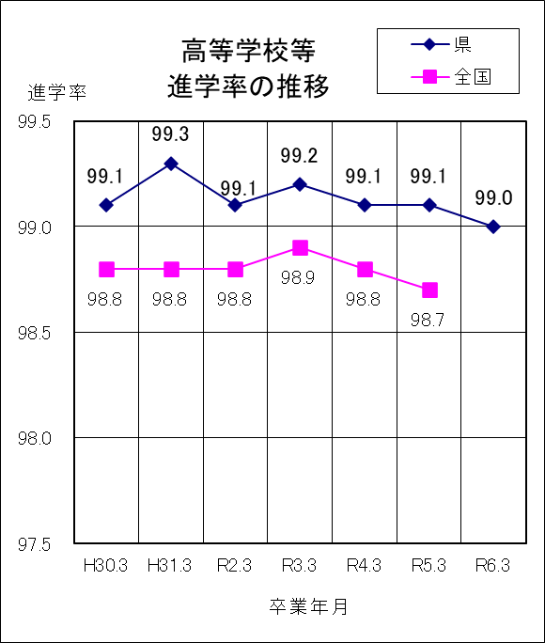
 | ○ 高等学校等進学率は99.0％で、前年度より 0.1ポイント低下 ○ 卒業者に占める就職者の割合は0.1％で、前年度と同じ

１ | 令和６年３月の卒業者総数は13,794人で、前年度より 84人増加している。

２ | 高等学校等進学者は13,655人、進学率は99.0%で、前年度より0.1ポイント低下している。

３ | 専修学校（高等課程）進学者は４人である。

４ | 就職者は10人、卒業者総数の0.1%で、前年度と同じである。

５ | その他は116人で、卒業者総数の0.8%となっている。主な内訳は、家事手伝いが55人、不登校等による進路未定が18人、求職中が7人などである。

３（１表）
 | Ⅲ 全日制・定時制高等学校および中等教育学校卒業者の進路状況
 | 対象…全日制高等学校54校(県立44、私立10)、定時制高等学校７校(県立6、私立1)、中等教育学校1校(私立1) ※併置校、分校含む

【１表】 年度別卒業者の内訳 |  |  |  |  |  |  |  |  |  | （上段 人、下段 ％）
 | 卒業 年月 | 卒業者 総数 | 大学等 進学者 ＊ | 専修学校 (専門課程) 進学者 | 専修学校 (一般課程)等入学者 | 公共職業 能力開発 施設等入 学者＊＊ | 就職者 ＊＊＊ | 一時的な仕事に就いた者 **** | その他 | Ａ～Ｄ のうち 就職者 | 大学等進学率

 |  |  |  |  |  |  |  |  |  |  | 県 |  |  | 全国
 |  | （Ａ～Ｇ） | Ａ | Ｂ | Ｃ | Ｄ | Ｅ | Ｆ | Ｇ | （再掲） |  | 男子 | 女子 | 平均
 | H30.3 | 12,737 | 6,953 | 2,137 | 483 | 69 | 2,329 | 179 | 587 | 1 | 54.6 | 52.6 | 56.7 | 54.8
 |  | 100.0 | 54.6 | 16.8 | 3.8 | 0.5 | 18.3 | 1.4 | 4.6 | 0.0
 | H31.3 | 12,729 | 6,971 | 2,148 | 442 | 70 | 2,341 | 144 | 613 | 0 | 54.8 | 52.4 | 57.3 | 54.8
 |  | 100.0 | 54.8 | 16.9 | 3.5 | 0.5 | 18.4 | 1.1 | 4.8 | 0.0
 | R2.3 | 12,786 | 7,229 | 2,113 | 326 | 69 | 2,355 |  | 694 | 1 | 56.5 | 54,7 | 58.5 | 55.9
 |  | 100.0 | 56.5 | 16.5 | 2.5 | 0.5 | 18.4 |  | 5.4 | 0.0
 | R3.3 | 12,548 | 7,207 | 2,187 | 310 | 76 | 2,100 |  | 668 | 0 | 57.4 | 56.4 | 58.5 | 57.5
 |  | 100.0 | 57.4 | 17.4 | 2.5 | 0.6 | 16.7 |  | 5.3 | 0.0
 | R4.3 | 12,129 | 7,215 | 2,006 | 247 | 62 | 1,920 |  | 679 | 0 | 59.5 | 58.2 | 60.9 | 59.6
 |  | 100.0 | 59.5 | 16.5 | 2.0 | 0.5 | 15.8 |  | 5.6 | 0.0
 | R5.3 | 11,765 | 7,252 | 1,885 | 235 | 50 | 1,802 |  | 541 | 0 | 61.6 | 61.5 | 61.8 | 60.9
 |  | 100.0 | 61.6 | 16.0 | 2.0 | 0.4 | 15.3 |  | 4.6 | 0.0
 | R6.3 | 11,346 | 7,010 | 1,810 | 219 | 50 | 1,729 |  | 528 | 0 | 61.8 | 62.6 | 60.9
 |  | 100.0 | 61.8 | 16.0 | 1.9 | 0.4 | 15.2 |  | 4.7 | 0.0
 | 男子 | 5,936 | 3,718 | 704 | 165 | 46 | 1,024 |  | 279 | 0
 | 女子 | 5,410 | 3,292 | 1,106 | 54 | 4 | 705 |  | 249 | 0
 | 全日制・ 中等教育 | 11,133 | 6,977 | 1,786 | 218 | 49 | 1,617 |  | 486 | 0
 | 定時制 | 213 | 33 | 24 | 1 | 1 | 112 |  | 42 | 0
 |  |  |  | ＊ ＊＊ ＊＊＊ ＊＊＊＊ | 大学等とは、大学、短期大学等です。 公共職業能力開発施設等とは、職業訓練を行うために設置された施設です。 就職者とは、自営業主等、無期雇用労働者、有期雇用労働者のうち雇用契約 期間が１年以上かつフルタイム勤務相当の者をいいます。 令和２年度からは「その他」に含めて計上しています。

 | ○ 大学等進学率は61.8％で、前年度より0.2ポイント上昇 ○ 卒業者に占める就職者の割合は15.2％で、前年度より0.1ポイント低下
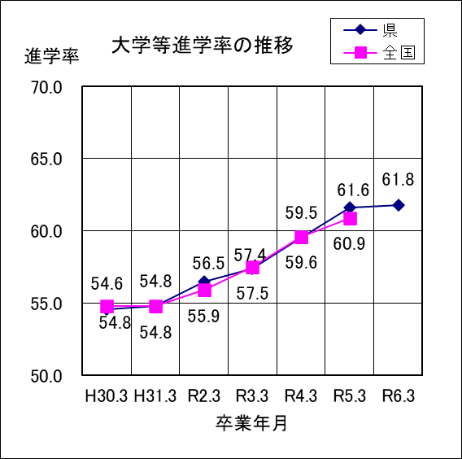
１ | 令和６年３月の卒業者総数は11,346人で、前年度より419人減少している。

２ | 大学等進学者は7,010人で、進学率は61.8%となっている。

３ | 専修学校（専門課程）進学者は1,810人で、卒業者総数の16.0%となっている。

４ | 専修学校（一般課程）等入学者は219人で、卒業者総数の1.9%となっている。

５ | 公共職業能力開発施設等入学者は50人で、卒業者総数の0.4%となっている。

６ | 就職者は1,729人で、卒業者総数の15.2%となっている。
７ | その他は528人で、卒業者総数の4.7%となっている。主な内訳は、自宅での進学準備が149人、無認可の学校が127人、求職中が103人、一時的な仕事に就いた者に相当する人数は54人である。

４
 | Ⅳ 通信制高等学校卒業者の進路状況 |  |  |  |  |  |  |  | 対象…通信制高等学校４校 （県立１、私立３） ※併置校含む

【１表】 年度別卒業者の内訳 |  |  |  |  |  |  |  |  | （上段 人、下段 ％）
 | 卒業 年月 | 卒業者 総数 | 大学等 進学者 ＊ | 専修学校 (専門課程) 進学者 | 専修学校 (一般課程)等入学者 | 公共職業 能力開発 施設等入 学者＊＊ | 就職者 ＊＊＊ | その他 | Ａ～Ｄ のうち 就職者 | 大学等進学率

 |  |  |  |  |  |  |  |  |  | 県 |  |  | 全国
 |  | （Ａ～Ｆ） | Ａ | Ｂ | Ｃ | Ｄ | Ｅ | Ｆ | （再掲） |  | 男子 | 女子 | 平均
 | H30.3 | 369 | 43 | 66 | 0 | 4 | 51 | 205 | 0 | 11.7 | 6.6 | 17.5 | 18.5
 |  | 100.0 | 11.7 | 17.9 | 0.0 | 1.1 | 13.8 | 55.6 | 0.0
 | H31.3 | 338 | 36 | 35 | 2 | 6 | 71 | 188 | 0 | 10.7 | 12.7 | 8.7 | 18.0
 |  | 100.0 | 10.7 | 10.4 | 0.6 | 1.8 | 21.0 | 55.6 | 0.0
 | R2.3 | 352 | 30 | 82 | 1 | 4 | 70 | 165 | 0 | 8.5 | 5.2 | 11.7 | 17.6
 |  | 100.0 | 8.5 | 23.3 | 0.3 | 1.1 | 19.9 | 46.9 | 0.0
 | R3.3 | 344 | 42 | 61 | 0 | 1 | 38 | 202 | 0 | 12.2 | 10.8 | 13.6 | 19.5
 |  | 100.0 | 12.2 | 17.7 | 0.0 | 0.3 | 11.0 | 58.7 | 0.0
 | R4.3 | 383 | 62 | 64 | 0 | 3 | 38 | 216 | 0 | 16.2 | 13.2 | 19.4 | 23.1
 |  | 100.0 | 16.2 | 16.7 | 0.0 | 0.8 | 9.9 | 56.4 | 0.0
 | R5.3 | 357 | 54 | 52 | 0 | 2 | 25 | 224 | 0 | 15.1 | 15.1 | 15.2 | 24.1
 |  | 100.0 | 15.1 | 14.6 | 0.0 | 0.6 | 7.0 | 62.7 | 0.0
 | R6.3 | 392 | 60 | 74 | 0 | 2 | 35 | 221 | 0 | 15.3 | 12.3 | 17.8
 |  | 100.0 | 15.3 | 18.9 | 0.0 | 0.5 | 8.9 | 56.4 | 0.0
 | 男子 | 179 | 22 | 39 | 0 | 2 | 20 | 96 | 0
 | 女子 | 213 | 38 | 35 | 0 | 0 | 15 | 125 | 0
 |  |  | ＊ ＊＊ ＊＊＊ | 大学等とは、大学、短期大学等です。 公共職業能力開発施設等とは、職業訓練を行うために設置された施設です。 就職者とは、自営業主等、無期雇用労働者、有期雇用労働者のうち雇用契約期間が１年以上かつ フルタイム勤務相当の者をいいます。

 | ○ 大学等進学率は15.3％で、前年度より0.2ポイント上昇 ○ 卒業者に占める就職者の割合は8.9％で、前年度より1.9ポイント上昇
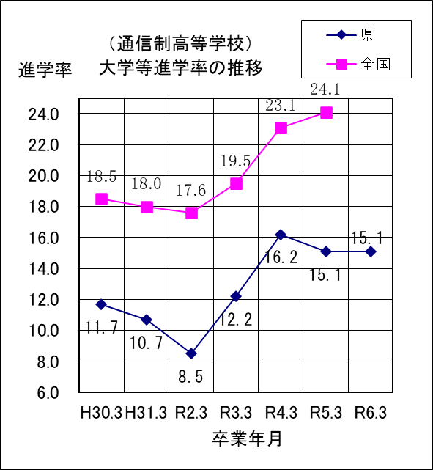
１ | 令和６年３月の卒業者総数は392人で、前年度より35人増加 している。

２ | 大学等進学者は60人で、進学率は15.3%となっている。

３ | 専修学校(専門課程)進学者は74人で、卒業者総数の18.9% となっている。

４ | 就職者数は35人で、卒業者総数の8.9%となっている。

５ | その他は221人で、卒業者総数の56.4%となっている。主な内訳は、進路未定が120人、求職中が29人、自宅での進学準備が18人、家事手伝いが13人などである。

